상품제안서
핸드폰 고속무선충전기 거치대 15W | 상품코드: S42604

 |  |  |  |  |  |  | 02-713-8555 | www.synergygift.co.kr
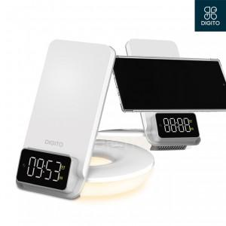

【상세/제작정보】

【인쇄/포장옵션】 | 레이저, 스티커, DTF컬러필름 / 포장지포장

【공급단가】 | 수량 | 20~ | 100~ | 300~ | 500~ | 1,000~
*VAT별도 | 단가 | 33,280원 | 32,760원 | 32,000원 | 30,720원 | 29,440원

【상품 URL】 | https://www.synergygift.co.kr:443/src/goods_detail.php?gdno=42604

